fig1
1. Nombre annuel de destructions et dégradations volontaires enregistrées par les forces de sécurité de 2012 à 2021

Champ : France.
Source : SSMSI, base des infractions enregistrées par la police et la gendarmerie.

 | Délits | Contraventions
2012 | 353,200 | 310,400 | 663,600
2013 | 340,100 | 339,900 | 680,100
2014 | 306,300 | 366,900 | 673,200
2015 | 282,400 | 372,900 | 655,300
2016 | 272,400 | 365,500 | 637,900
2017 | 272,700 | 358,200 | 631,000
2018 | 290,000 | 330,600 | 620,500
2019 | 292,100 | 324,000 | 616,000
2020 | 256,400 | 280,000 | 536,500
2021 | 253,500 | 291,100 | 544,500

fig2
2. Destructions et dégradations volontaires enregistrées, cumul trimestriel, série CVS-CJO *
 |  | Trimestre | Série CVS-CJO *
 | 2012 | 1 | 159,737
 |  | 2 | 159,592
 |  | 3 | 162,443
 |  | 4 | 165,265
 | 2013 | 1 | 167,409
 |  | 2 | 165,771
 |  | 3 | 166,436
 |  | 4 | 167,148
 | 2014 | 1 | 169,917
 |  | 2 | 166,361
 |  | 3 | 162,666
 |  | 4 | 162,718
 | 2015 | 1 | 155,789
 |  | 2 | 167,795
 |  | 3 | 165,588
*Données corrigées des variations saisonnières et des effets de jours ouvrables (CVS-CJO), voir définitions. |  | 4 | 164,021
Champ : France. | 2016 | 1 | 162,118
Source : SSMSI, base des infractions enregistrées par la police et la gendarmerie. |  | 2 | 160,468
 |  | 3 | 159,967
 |  | 4 | 156,992
 | 2017 | 1 | 156,879
 |  | 2 | 162,093
 |  | 3 | 160,418
 |  | 4 | 159,759
 | 2018 | 1 | 153,413
 |  | 2 | 149,469
 |  | 3 | 150,927
 |  | 4 | 166,356
 | 2019 | 1 | 158,235
 |  | 2 | 152,064
 |  | 3 | 151,184
 |  | 4 | 153,938
 | 2020 | 1 | 139,087
 |  | 2 | 113,687
 |  | 3 | 152,628
 |  | 4 | 129,999
 | 2021 | 1 | 130,372
 |  | 2 | 134,158
 |  | 3 | 138,488
 |  | 4 | 138,783

 | *données corrigées des effets de variations saisonnières et des effets de jours ouvrables (CVS-CJO), voir définitions.
 | Champ : France.
 | Source : SSMSI, base des crimes et délits enregistrés par la police et la gendarmerie.

fig4
4. Nombre de destructions et dégradations volontaires enregistrées pour 1 000 habitants par département de commission en 2021
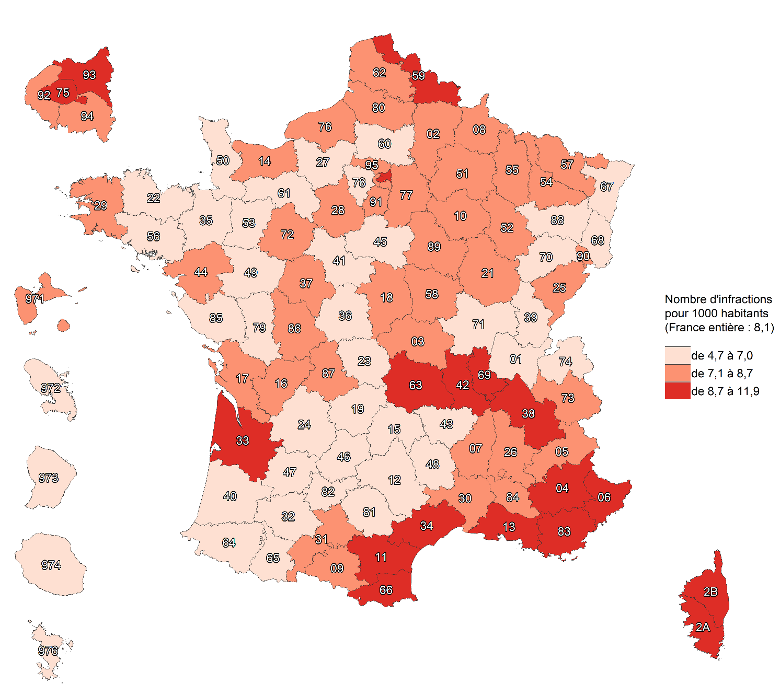

Champ : France.
Sources : SSMSI, base des infractions enregistrées par la police et la gendarmerie ; Insee, recensement de la population 2018.

fig5
5. Évolution du nombre de destructions et dégradations enregistrées par département de commission, entre 2020 et 2021
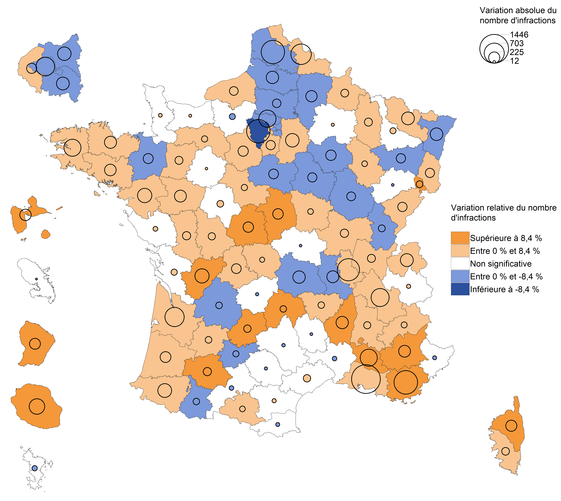

Champ : France.
Lecture : en 2021, les destuctions et dégradations volontaires ont fortement augmenté dans le Territoire de Belfort par rapport à 2020.
Dans l'Eure leur nombre a diminué mais avec une ampleur trop faible pour que cette évolution soit considérée comme statistiquement
significative (voir Sources et Méthodes pour davantage d'informations).
Source : SSMSI, base des infractions enregistrées par la police et la gendarmerie.

fig6
6. Part des individus victimes de destructions et dégradations volontaires (hors contraventions) pour 1 000 habitants de même sexe et âge en 2021
sexe et âge enregistrés en 2021

Champ : France entière (métropole et DOM)
Lecture : Sur 1 000 hommes âgés de 20 à 24 ans, plus de 3 ont été enregistrés par les forces de sécurité comme victimes de destructions et dégradations volontaires (hors contraventions) en 2021
Sources : SSMSI, base des victimes de crimes et délits enregistrées par la police et la gendarmerie ; Insee, estimations de population 2021.

 |  | Taux de victimation en ‰
 |  | Hommes | Femmes | Ensemble
 | 15 à 17 ans | 0.3 | 0.2 | 0.3
 | 18 à 19 ans | 1.6 | 1.6 | 1.6
 | 20 à 24 ans | 3.2 | 3.6 | 3.4
 | 25 à 29 ans | 4.5 | 4.2 | 4.4
 | 30 à 34 ans | 4.8 | 4.0 | 4.4
 | 35 à 39 ans | 4.7 | 3.7 | 4.2
 | 40 à 44 ans | 4.7 | 3.7 | 4.2
 | 45 à 49 ans | 4.4 | 3.4 | 3.9
 | 50 à 54 ans | 4.3 | 3.2 | 3.7
 | 55 à 59 ans | 3.7 | 2.6 | 3.2
 | 60 à 64 ans | 3.4 | 2.2 | 2.8
 | 65 à 69 ans | 2.8 | 1.8 | 2.3
 | 70 à 74 ans | 2.6 | 1.6 | 2.0
 | 75 ans et plus | 1.7 | 1.0 | 1.3

fig7
7. Nationalité des personnes victimes de destructions et dégradations volontaires (hors contraventions) en 2021

Champ : France entière (métropole et DOM)
Note de lecture : 91 % des personnes victimes de destructions et dégradations volontaires (hors contraventions) en 2021 ont une nationalité française
Sources : SSMSI, base des victimes de crimes et délits enregistrées par la police et la gendarmerie.

France | UE27 hors France | Europe hors UE27 | Afrique | Asie | Autre
91% | 2% | 1% | 4% | 1% | 1%

fig9
9. Nationalité des personnes mises en cause pour des destructions et dégradations volontaires (hors contraventions) enregistrées en 2021

Champ : France entière (métropole et DOM).
Note de lecture : 88 % des personnes mises en cause par la police ou la gendarmerie en 2021 pour des destructions et dégradations (hors contraventions) ont une nationalité française.
Source : SSMSI, base des mis en cause pour crimes ou délits enregistrés par la police et la gendarmerie.

France | UE27 hors France | Europe hors UE27 | Afrique | Asie | Autre
88% | 2% | 1% | 8% | 1% | 0%

